USB
編號 | 驗 證 項 目 | 驗 證 條 件 | 驗證結果 | 備註 | 編修歷史
1 | Monitor USB Hub Detect | 1. 連接 USB upstream 至 PC 2. 確認裝置管理員能偵測到monitor USB hub

2 | USB Device Detect | 1. 連接USB device至所有USB downstream port 2. 確認裝置管理員能偵測到所有USB downstream的USB 裝置 3. 插拔USB upstream cable，確認所有USB device 仍存在 4. 個別插拔每一個USB device，確認USB device 仍存在

3 | Read/Write Test | 1. 從USB device讀取檔案或播放檔案 2. 從USB device 拷貝檔案至PC 3. 從PC拷貝檔案至USB device 4. 確認每一個USB downstream port都能執行讀寫

4 | Speed Test | 1. 將USB device 連接至PC, 使用DiskMark.exe測試速度 2. 將同一個USB device 連接至monitor USB hub 3. 使用DiskMark.exe測試速度,比較兩者速度需在USB規範以內 4. 依序完成每個monitor downstream port 5. 使用USB Viewer.exe 確認monitor USB Hub 資訊是正確的 |  | USB viewer資訊: a. 確認PC認到的USB數 b. 顯示名稱為Superspeed USB Hub or USB hub(依機種) USB2.0 spec:1.5MB/s~60MB/s USB3.2 Gen1(5Gbps) spec: 60MB/s~625MB/s USB3.2 Gen2(10Gbps) spec: 625MB/s~1250MB/s | 20211108 修改USB傳輸速率

5 | Downward device Test (USB2.0 upstream) | 1. 連接USB upstream 至PC USB2.0 port (PC 若無2.0 USB port時 , 可用USB 2.0 upstream cable代替) 2. 同時連接USB3.0及USB2.0裝置及mouse or Keyboard , 執行DiskMark.exe，確認USB3.0及USB2.0速度與直接將USB3.0及USB2.0連接至PC的速度相同 3. 插拔USB upstream cable，確認所有USB device 可以動作 4. 個別插拔每一個USB device，確認USB device 可以動作 |  | Test for USB2.0 & USB3.0 Hub

6 | Power On/Off Test (USB2.0 upstream) | 1. 連接USB device至所有USB downstream port 2. 執行DC off /on ，確認所有USB device 可以動作 3. 執行AC off /on，確認所有USB device 可以動作 |  | Test for USB2.0 & USB3.0 Hub

7 | DPMS Test (USB2.0 upstream) | 1. Monitor進入 DPMS mode 2. 喚醒 PC，確認所有USB device 可以動作 |  | Test for USB2.0 & USB3.0 Hub

8 | PC Restart & Shutdown (USB2.0 upstream) | 1. 執行PC的restart功能，確認所有USB device 可以動作 2. 執行PC的shutdown功能，開機後確認所有USB device 可以動作 |  | Test for USB2.0 & USB3.0 Hub

9 | Downward device Test (USB3.0 upstream) | 1. 連接USB upstream 至PC USB3.0 port 2. 同時連接USB3.0及USB2.0裝置及mouse or Keyboard，執行DiskMark.exe，確認USB3.0及USB2.0速度與直接將USB3.0及USB2.0連接至PC的速度相同 3. 插拔USB upstream cable，確認所有USB device 可以動作 4. 個別插拔每一個USB device，確認USB device 可以動作 |  | Test for USB3.0 Hub only

10 | Power On/Off Test (USB3.0 upstream) | 1. 連接USB device至所有USB downstream port 2. 執行DC off /on ，確認所有USB device 可以動作 3. 執行AC off /on，確認所有USB device 可以動作 |  | Test for USB3.0 Hub only

11 | DPMS Test (USB3.0 upstream) | 1. Monitor進入 DPMS mode 2. 喚醒 PC，確認所有USB device 可以動作 |  | Test for USB3.0 Hub only

12 | PC Restart & Shutdown (USB3.0 upstream) | 1. 執行PC的restart功能，確認所有USB device 可以動作 2. 執行PC的shutdown功能，開機後確認所有USB device 可以動作 |  | Test for USB3.0 Hub only

13 | Wake up by USB device | 1. 接上USB mouse及USB keyboard至monitor USB hub 2. 使PC及monitor處於睡眠狀態再使用USB mouse喚醒 3. 使PC及monitor處於睡眠狀態再使用USB keyboard喚醒 |  | 1. 確認機種是否支援USB mouse or keyboard 喚醒功能 2. 某些PC可能不支援USB mouse喚醒,需將mouse直接接至PC確認

14 | rrr | 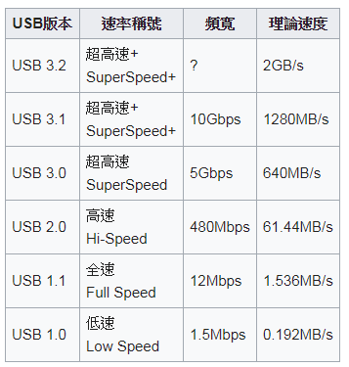 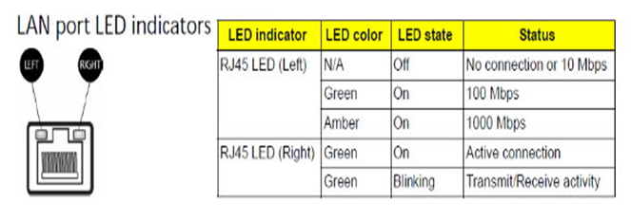 hjfhfifhdihdfi

